Parada "C"
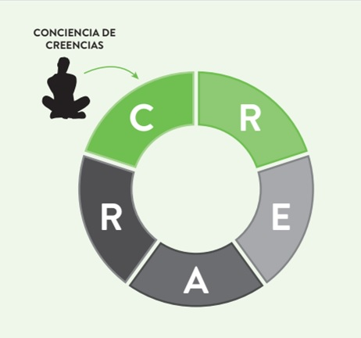

En esta parada trabajarás en tus creencias:

Esta sección del toolkit contiene:
Meditación
Instálate en un lugar tranquilo en el que puedas conectar con la meditación que he preparado para ti. Da click al link a continuación.

Tablas
De la 1 a la 5 que te facilitarán el desarrollo de lo que se indica en el libro.

Parada "R"
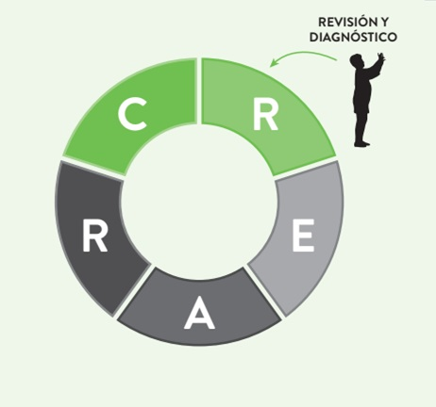

En esta estación realizarás un análisis profundo de su situación financiera
permitiéndote definir un diagnóstico

EXPLORA:

Tablas de la 6 a la 14

Parada "E"
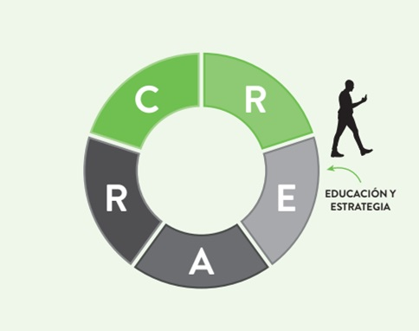
En este capítulo has explorado conceptos y técnicas para definir tus estrategias.

EXPLORA:

Tablas del 15 al 16

Figura 5 - Análisis FODA

F6.Plan estratégido
FIGURA 6 | PLAN ESTRATÉGICO PERSONAL

Ejemplo
Ahorrar $2,500 para un viaje a Euroda | Generar mayores ingresos | Ofrecer servicios como tutorías o cuidado de mascotas | Noviembre 202X
 |  | Vender artículos que ya no uso (ropa, tecnología, muebles) | Diciembre 202X
Aqui comienza tu desarrollo de estrategias y acciones
 |  | Conseguir un trabajo a tiempo parcial o freelance. | Enero 202X
 |  | Iniciar un pequeño negocio online (artesanía, producto digital, etc) | Febrero 202X
 |  | Realizar encuestas pagadas o participar en estudios de mercado. | Marzo 202X
[1]

[2]

[3]

[4]

[5]

Presupuesto personal
Numeros y conceptos hipotéticos - reemplazar con tus valores - visualizar gráficos |  |  |  |  |  |  |  |  | >>>> VER GRÁFICOS EN SIGUIENTE HOJA
Cambia y agrega conceptos según tu necesidad. Recuerda que es importante que consideres todos
Mi presupuesto |  |  |  |  |  |  |  |  |  |  |  | Año:________
Soy capaz de mejorar mi salud financiera
Aquí defino el balance de mi dinero, la mejor manera de usarlo y el impacto de mis decisiones. Aquí valoro si debo generar mas fuentes de ingreso y/o ajustar mis gastos discrecionales o mejorar los básicos.

 |  | ENE | FEB | MAR | ABR | MAY | JUN | JUL | AGO | SET | OCT | NOV | DIC | TOTAL
INGRESOS
SUELDO |  | 5,000 | 5,000 | 5,000 | 5,000 | 5,000 | 5,000 | 5,000 | 5,000 | 5,000 | 5,000 | 5,000 | 5,000 | 60,000
Gratificación / bono |  | 100 | 100 | 100 | 100 | 100 | 100 | 100 | 100 | 100 | 100 | 100 | 100 | 1,200
Fuente de ingresos 2
Fuente de ingresos 3
Total ingresos |  | 5,100 | 5,100 | 5,100 | 5,100 | 5,100 | 5,100 | 5,100 | 5,100 | 5,100 | 5,100 | 5,100 | 5,100 | 61,200
GASTOS
Alimentos | Basico | 1,200 | 1,200 | 1,200 | 1,200 | 1,200 | 1,200 | 1,200 | 1,200 | 1,200 | 1,200 | 1,200 | 1,200 | 14,400
Seguro carro | Basico | 252 | 252 | 252 | 252 | 252 | 252 | 252 | 252 | 252 | 252 | 252 | 252 | 3,024
Gasolina | Basico | 600 | 600 | 600 | 600 | 600 | 600 | 600 | 600 | 600 | 600 | 600 | 600 | 7,200
Utiles de limpieza | Basico | 300 | 300 | 300 | 300 | 300 | 300 | 300 | 300 | 300 | 300 | 300 | 300 | 3,600
Comidas oficina | Basico | 200 | 200 | 200 | 200 | 200 | 200 | 200 | 200 | 200 | 200 | 200 | 200 | 2,400
impuestos vehicular y predial | Basico | 150 | 150 | 150 | 150 | 150 | 150 | 150 | 150 | 150 | 150 | 150 | 150 | 1,800
Estudios | Basico |  |  |  |  |  | 400 | 400 | 400 | 400 | 400 | 400 | 400 | 2,800
Médicos | Basico | 100 | 100 | 100 | 100 | 100 | 100 | 100 | 100 | 100 | 100 | 100 | 100 | 1,200
Ropa | Basico | 150 | 150 | 150 | 150 | 150 | 150 | 150 | 150 | 150 | 150 | 150 | 150 | 1,800
Mantenimiento | Basico | 100 | 100 | 100 | 100 | 100 | 100 | 100 | 100 | 100 | 100 | 100 | 100 | 1,200
Luz | Basico | 50 | 50 | 50 | 50 | 50 | 50 | 50 | 50 | 50 | 50 | 50 | 50 | 600
Agua | Basico | 60 | 60 | 60 | 60 | 60 | 60 | 60 | 60 | 60 | 60 | 60 | 60 | 720
Internet | Basico | 100 | 100 | 100 | 100 | 100 | 100 | 100 | 100 | 100 | 100 | 100 | 100 | 1,200
Gas | Basico | 60 | 60 | 60 | 60 | 60 | 60 | 60 | 60 | 60 | 60 | 60 | 60 | 720
Celular personal | Basico | 40 | 40 | 40 | 40 | 40 | 40 | 40 | 40 | 40 | 40 | 40 | 40 | 480
Mascota - alimentación + limpieza | Basico | 250 | 250 | 250 | 250 | 250 | 250 | 250 | 250 | 250 | 250 | 250 | 250 | 3,000
 | Total gastos básicos | 3,612 | 3,612 | 3,612 | 3,612 | 3,612 | 4,012 | 4,012 | 4,012 | 4,012 | 4,012 | 4,012 | 4,012 | 46,144
Viajes | Discrecional |  |  |  |  |  |  |  |  | 4,000 |  |  |  | 4,000
Mantenimiento cabello | Discrecional | 200 | 200 | 200 | 200 | 200 | 200 | 200 | 200 | 200 | 200 | 200 | 200 | 2,400
Salidas | Discrecional |  |  |  | 400 |  |  |  | 400 |  |  |  | 400 | 1,200
Gimnasio | Discrecional | 190 | 190 | 190 | 190 | 190 | 190 | 190 | 190 | 190 | 190 | 190 | 190 | 2,280
Casa -mantenimiento | Discrecional | 200 | 200 | 200 | 200 | 200 | 200 | 200 | 200 | 200 | 200 | 200 | 200 | 2,400
Spotify | Discrecional | 25 | 25 | 25 | 25 | 25 | 25 | 25 | 25 | 25 | 25 | 25 | 25 | 300
Jardineria | Discrecional | 30 | 30 | 30 | 30 | 30 | 30 | 30 | 30 | 30 | 30 | 30 | 30 | 360
Atención con los meses en los que tu valor neto es negativo
Recreación | Discrecional | 200 | 200 | 200 | 200 | 200 | 200 | 200 | 200 | 200 | 200 | 200 | 200 | 2,400
 | Total gastos discrecional | 845 | 845 | 845 | 1,245 | 845 | 845 | 845 | 1,245 | 4,845 | 845 | 845 | 1,245 | 15,340
Total desembolsos |  | 4,457 | 4,457 | 4,457 | 4,857 | 4,457 | 4,857 | 4,857 | 5,257 | 8,857 | 4,857 | 4,857 | 5,257 | 61,484

Neto mes |  | 643 | 643 | 643 | 243 | 643 | 243 | 243 | -157 | -3757 | 243 | 243 | -157
Saldo inicial |  | 1000 | 1643 | 2286 | 2929 | 3172 | 3815 | 4058 | 4301 | 4144 | 387 | 630 | 873
inversiones /otros
Saldo final |  | 1643 | 2286 | 2929 | 3172 | 3815 | 4058 | 4301 | 4144 | 387 | 630 | 873 | 716
Saldo banco

Incluye aquí con cuanto de ahorros estás comenzando el año

Mi panel de control personal
A MEDIDA QUE MODIFIQUES LOS VALORES EN TU PRESUPUESTO, SE ACTUALIZARÁN ESTOS GRÁFICOS

iNGRESOS
 | TOTAL
SUELDO | 60,000
Gratificación / bono | 1,200
TIPOS DE GASTO
Total gastos básicos | 46,144
Total gastos discrecional | 15,340
MI PANEL DE CONTROL FINANCIERO PERSONAL
Estos gráficos se actualizan con las cifras que modifiques en la hoja "Presupuesto personal"
 | INGRESOS: Evalua si consideras posible generar otra fuente de ingresos.

 | TIPOS DE GASTO: Evalua la proporción de gastos discrecionales que tienes. ¿Ves alguna oportunidad de mejora?

 | GASTOS BÁSICOS: Evalua si hay alguna oportunidad de ajuste

 | GASTOS DISCRECIONALES: Identifica de cual de los gastos puedes prescindir y/o adoptar alguna estrategia que pueda reducir el nivel de gasto por concepto.

Gastos básicos
Alimentos | 14,400
Seguro carro | 3,024
Gasolina | 7,200
Utiles de limpieza | 3,600
Comidas oficina | 2,400
impuestos vehicular y predial | 1,800
Estudios | 2,800
Médicos | 1,200
Ropa | 1,800
Mantenimiento | 1,200
Luz | 600
Agua | 720
Internet | 1,200
Gas | 720
Celular personal | 480
Mascota - alimentación + limpieza | 3,000

